OPt1
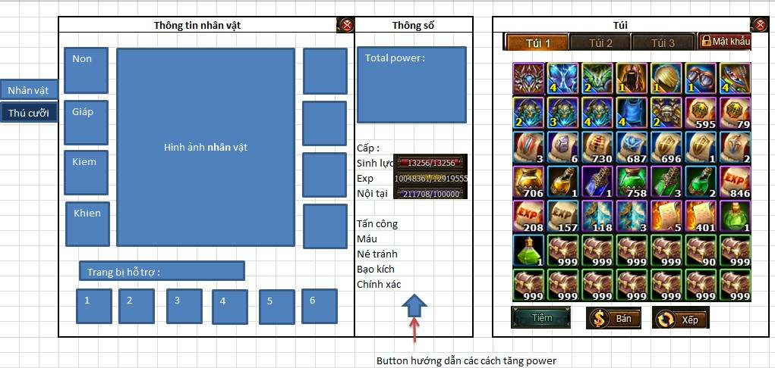

Opt2
 |  |  | Dấu hiệu hiệu ứng full sét đc kích hoạt, khi ko mặc full sét thì mờ

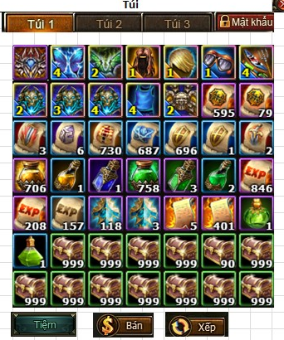
Thông tin
Tên nhân vật
Danh hiệu
Guild
HÌnh ảnh nhân vật
Nhân vật
Level:
 |  |  |  | Vũ khí
 |  |  |  | Khiên
 |  |  |  | Nón
Nội tại
 |  |  |  | Vòng cổ
 |  |  |  | Giáp
Kĩ năng
 |  |  |  | Nhẫn
Thành tích
 |  |  |  | Áo Choàng
 |  |  |  | Giày
 |  |  |  | Item hỗ trợ 1
 |  |  |  | Item hỗ trợ 2
 |  |  |  | Item hỗ trợ 3
 |  |  |  | Item hỗ trợ 4
 |  |  |  | Item hỗ trợ 5
Thời trang
Pet
 |  |  |  | Item hỗ trợ 6
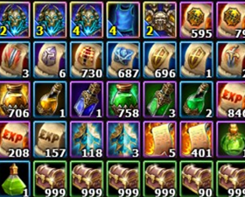

Sinh lực |  | Né đòn
Sát thương |  | Chí mạng
Giáp |  | Hút máu

25631
 | Lực chiến

Op3
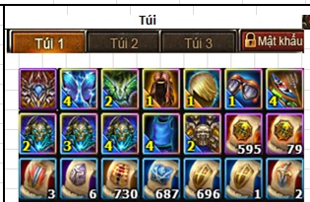
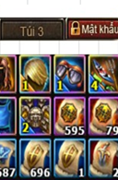
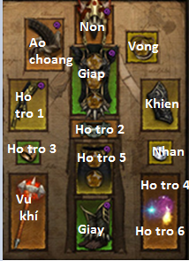
Tên nhân vật | Guild
Danh hiệu
 |  | Sinh lực
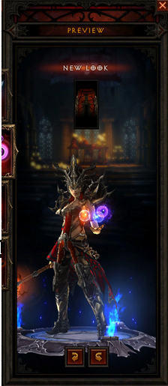
 |  | Sát thương
 |  | Giáp
 |  | Né đòn
 |  | Chí mạng
 |  | Hút máu

 |  | Lực chiến:
25631

